品类ROI
① 品类结构与 ROI 分析（电商 + B2B + 门店 全渠道口径）
品类ROI = 品类毛利 ÷ 内容投入成本；内容投入含直播/短视频/图文等带货投入。对应图1、图2。
品类 | 在售SKU数 | 电商GMV | B2B供货额 | 门店销售额 | 品类GMV | GMV占比_pct | 品类毛利 | 综合毛利率_pct | 主推场次数 | 内容投入成本 | 采购金额 | 品类ROI
定西宽粉及薯制品 | 404 | 173,042.61 | 734,409.72 | 701,776.58 | 1,609,228.91 | 26.44 | 867,836.83 | 53.93 | 182 | 673,222.55 | 1,143,492.99 | 1.29
甘肃生鲜水果 | 437 | 999,153.53 | 153,001.03 | 192,120.02 | 1,344,274.58 | 22.09 | 470,752.96 | 35.02 | 180 | 644,382.39 | 1,069,663.97 | 0.73
高原夏菜及土豆 | 286 | 412,417.01 | 275,401.21 | 317,865.76 | 1,005,683.98 | 16.52 | 319,563.76 | 31.78 | 85 | 413,070.23 | 815,914.95 | 0.77
干货山珍 | 174 | 411,485.85 | 198,900.28 | 0.00 | 610,386.13 | 10.03 | 263,059.19 | 43.10 | 58 | 251,936.71 | 471,247.75 | 1.04
小杂粮粮油 | 228 | 335,640.44 | 76,497.03 | 0.00 | 412,137.47 | 6.77 | 135,090.78 | 32.78 | 35 | 170,310.29 | 336,600.83 | 0.79
药食同源 | 124 | 288,601.79 | 0.00 | 0.00 | 288,601.79 | 4.74 | 146,401.35 | 50.73 | 22 | 92,884.39 | 171,098.27 | 1.58
香辛调料 | 108 | 240,589.03 | 30,599.03 | 0.00 | 271,188.06 | 4.46 | 109,588.49 | 40.41 | 23 | 102,246.81 | 193,562.32 | 1.07
礼盒组合 | 24 | 12,587.84 | 0.00 | 192,567.15 | 205,154.99 | 3.37 | 87,693.93 | 42.75 | 3 | 52,045.77 | 135,845.05 | 1.68
蜂产品 | 80 | 151,983.37 | 0.00 | 0.00 | 151,983.37 | 2.50 | 69,266.09 | 45.57 | 11 | 50,903.81 | 98,296.61 | 1.36
肉禽蛋品 | 68 | 92,237.94 | 45,899.37 | 0.00 | 138,137.31 | 2.27 | 33,814.18 | 24.48 | 20 | 74,997.57 | 128,564.49 | 0.45
预包装速食 | 44 | 49,517.83 | 0.00 | 0.00 | 49,517.83 | 0.81 | 17,747.88 | 35.84 | 5 | 19,667.64 | 34,764.68 | 0.90

▸ Top3 品类 定西宽粉及薯制品（26.44%）、甘肃生鲜水果（22.09%）、高原夏菜及土豆（16.52%），合计占全渠道 GMV 的 65.05%。
▸ ROI≥1 的品类：定西宽粉及薯制品、干货山珍、药食同源、香辛调料、礼盒组合、蜂产品；ROI<1 品类的内容投放需复盘。

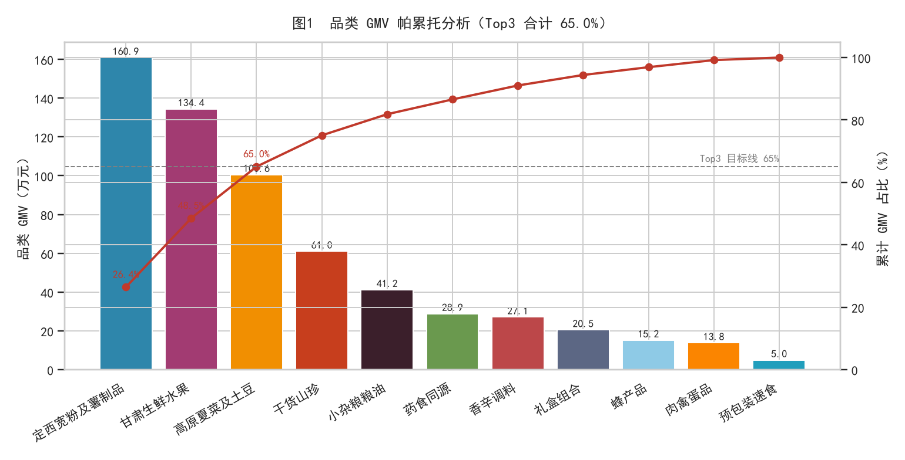

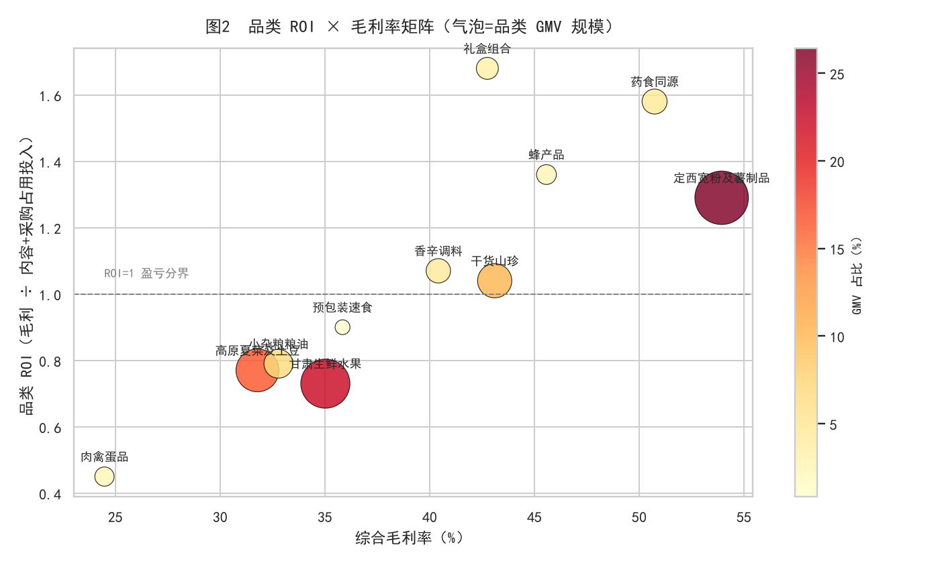

声明：本看板全部数据为 Faker 模拟数据，仅用于方法复现，不代表真实经营结果。

用户分层
② 用户 RFM 分层与复购分析（电商渠道）
分层口径：R 按最近购买天数中位数二分，F 按购买频次≥2 二分，M 按累计金额中位数二分（NTILE）。对应图3。
▸ 购买用户 17,548 人，复购率 22.14%，人均购买 1.27 次。
人群分层 | 用户数 | 人群占比_pct | 平均R天数 | 平均频次 | 平均金额 | 累计贡献金额 | 贡献占比_pct
重要价值客户 | 2,476 | 14.11 | 107.0 | 2.30 | 343.76 | 851,147.90 | 26.87
一般价值客户 | 2,929 | 16.69 | 490.0 | 1.00 | 240.40 | 704,132.66 | 22.23
重要发展客户 | 2,361 | 13.45 | 125.0 | 1.00 | 243.07 | 573,887.48 | 18.12
一般挽留客户 | 4,707 | 26.82 | 481.0 | 1.00 | 79.56 | 374,465.92 | 11.82
重要保持客户 | 1,008 | 5.74 | 394.0 | 2.14 | 322.63 | 325,214.41 | 10.27
一般发展客户 | 3,666 | 20.89 | 122.0 | 1.00 | 80.17 | 293,907.23 | 9.28
重要挽留客户 | 271 | 1.54 | 102.0 | 2.00 | 111.29 | 30,158.46 | 0.95
一般保持客户 | 130 | 0.74 | 407.0 | 2.01 | 110.33 | 14,343.18 | 0.45

▸ 「重要价值客户」人数占比 14.11%，贡献电商金额 26.87%（¥851,148），是运营基本盘。
▸ 挽留/发展类客户合计人数占比过半但贡献不足 25%，建议优惠券召回 + 组合装提客单。

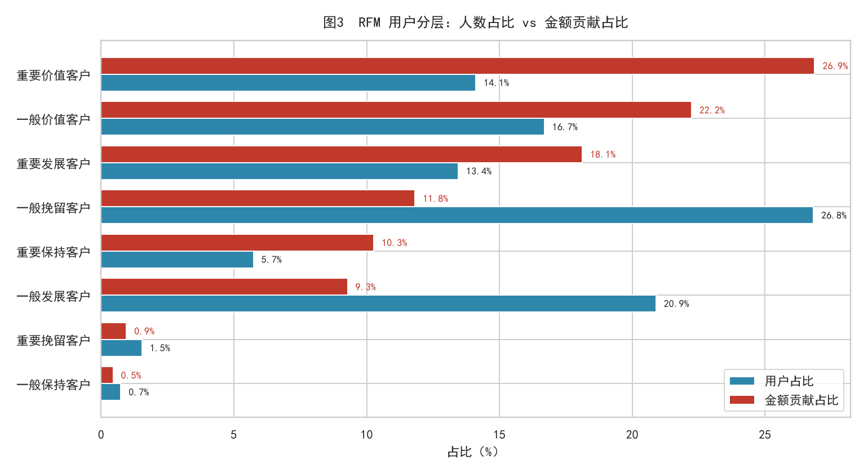

声明：本看板全部数据为 Faker 模拟数据，仅用于方法复现，不代表真实经营结果。

直播漏斗
③ 直播转化漏斗与时段效果
漏斗为六段口径：曝光→进入→停留→互动→下单→付款（基于直播分钟级流量明细汇总）。对应图4、图5。
环节 | 人次
曝光 | 39,880,467
进入 | 3,953,925
停留 | 1,395,705
互动 | 352,154
下单 | 17,813
付款 | 15,950

▸ 进入率 9.9%、互动→下单转化 5.1%、下单→付款 89.5%：流量引入与货品讲解转化是两大优化点。

分时段效果
时段 | 场次数 | 场均曝光 | 场均场观 | 场均付款人数 | 累计GMV | UV价值 | 平均进入率
黄金场(19:00-20:00) | 349 | 64169 | 6329 | 26 | 1,509,183.03 | 0.92 | 0.10
傍晚场(18:30-19:00) | 147 | 60868 | 6149 | 26 | 651,833.86 | 1.01 | 0.10
午后场(14:00-16:00) | 128 | 66703 | 6571 | 24 | 521,081.00 | 0.98 | 0.10

▸ 「傍晚场(18:30-19:00)」UV 价值最高（1.01 元），黄金场（19:00-20:00）累计 GMV 最大，建议稳黄金场、加傍晚场。

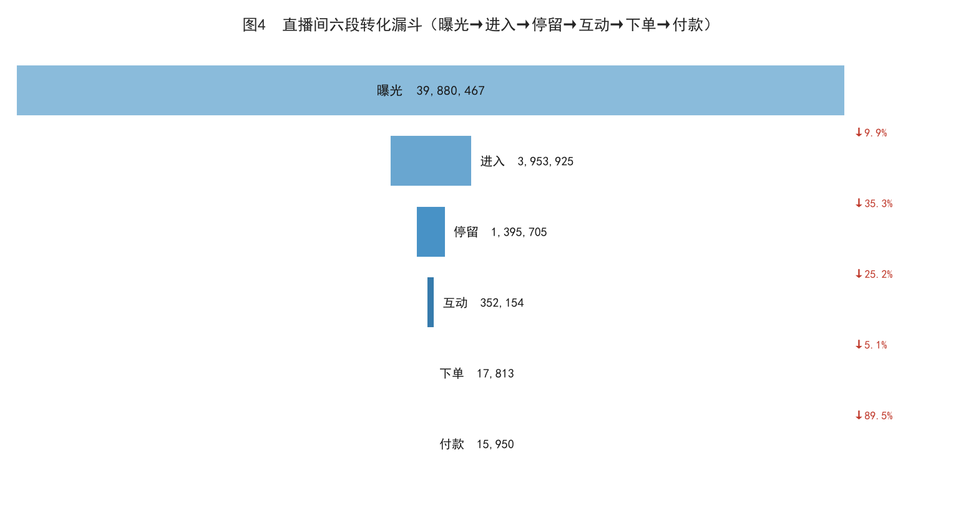

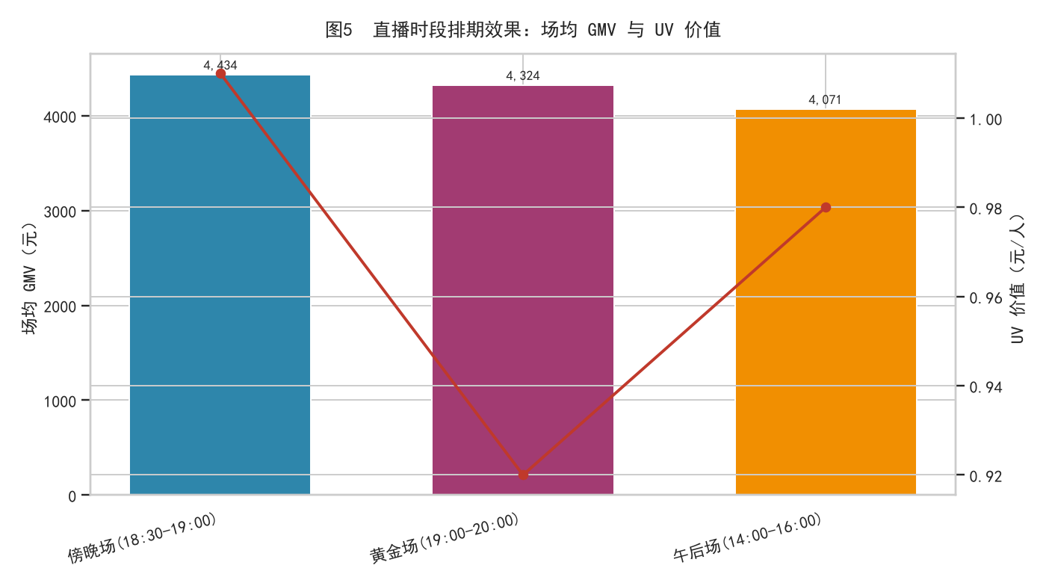

声明：本看板全部数据为 Faker 模拟数据，仅用于方法复现，不代表真实经营结果。

供应链
④ 供应链：新旧配送模式对比与分环节损耗
新模式 = 集中仓储 + 分级配送；旧模式 = 分散直发 + 统配。对应图6、图7。
配送模式 | 业务类型 | 单量 | 平均履约时效_天 | 配送损耗率_pct | 单位运费_元每kg | 累计运费
新模式(集中仓储+分级配送) | B2B供货 | 171.00 | 2.36 | 0.71 | 1.36 | 65,102.20
新模式(集中仓储+分级配送) | 电商订单 | 814.00 | 2.46 | 0.87 | 1.79 | 4,576.30
新模式(集中仓储+分级配送) | 门店补货 | 211.00 | 1.00 | 1.19 | 1.10 | 13,536.10
旧模式(分散直发+统配) | B2B供货 | 429.00 | 3.74 | 1.64 | 1.34 | 176,538.50
旧模式(分散直发+统配) | 电商订单 | 1,586.00 | 3.76 | 1.51 | 3.16 | 15,744.20
旧模式(分散直发+统配) | 门店补货 | 389.00 | 1.00 | 2.42 | 1.10 | 25,087.00

▸ 电商订单：时效 3.76→2.46 天，损耗 1.50%→0.87%，单位运费 3.16→1.79 元/kg。

分环节损耗率
环节 | 损耗率_pct | 损耗量_kg
采购损耗 | 1.46 | 1,685
配送损耗 | 1.48 | 3,286

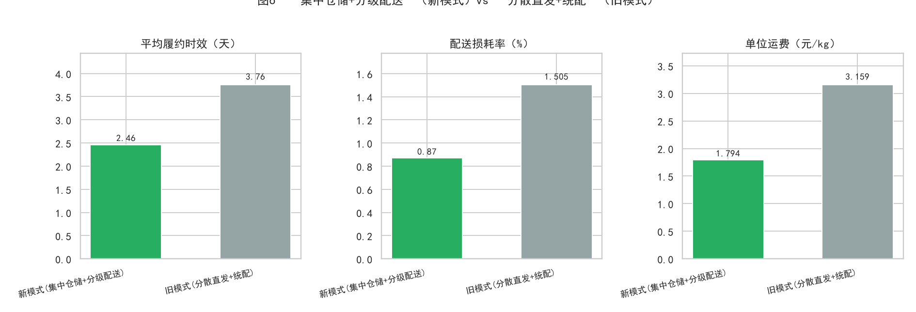

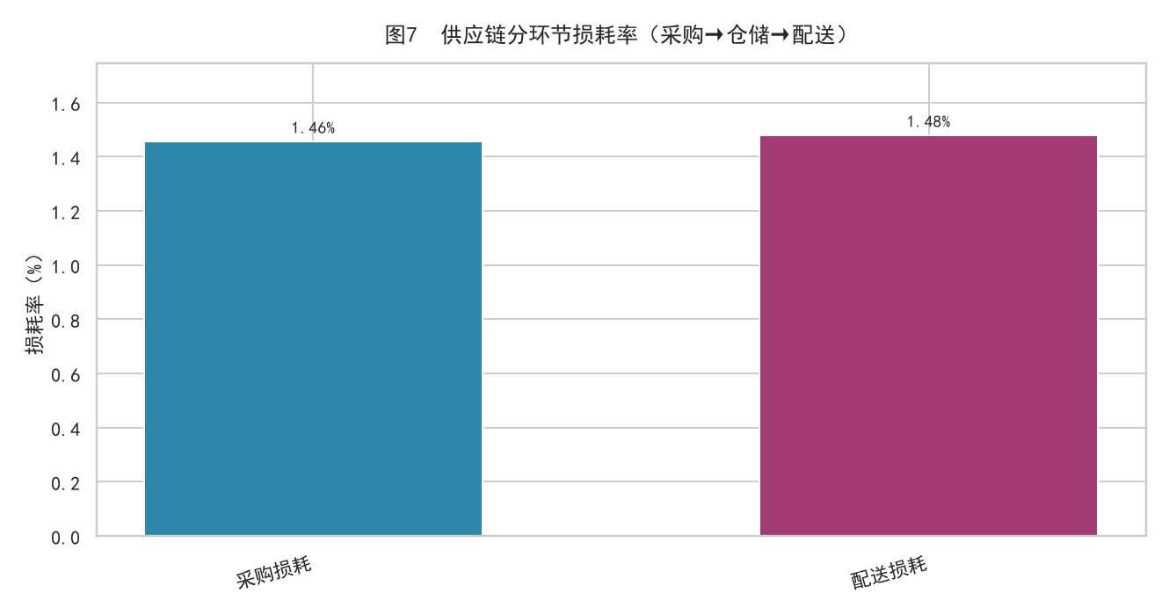

声明：本看板全部数据为 Faker 模拟数据，仅用于方法复现，不代表真实经营结果。

门店测算
⑤ 门店盈利测算与盈亏平衡分析（县域成本口径）
月净利 = 月均毛利 −（租金 + 人工 + 水电 + 折旧摊销）；盈亏平衡月销售额 = 月固定成本 ÷ 综合毛利率。对应图8、图9。
门店 | 城市 | 面积㎡ | 月均销售额 | 月均毛利 | 综合毛利率_pct | 月租金 | 人工成本 | 水电杂费 | 月折旧摊销 | 月固定成本合计 | 月净利 | 净利率_pct | 月均坪效 | 月均人效 | 盈亏平衡月销售额 | 月销售缺口 | 盈亏平衡日均单量 | 实际日均单量 | 投资回收期_月 | 可行性结论 | 情景净利_客流加30pct | 情景净利_客流加60pct | 情景净利_客流翻倍
甘小胖宽粉麻辣烫(通渭店) | 通渭 | 38 | 16,007.98 | 8,596.29 | 53.70 | 1,800.00 | 6,200.00 | 800.00 | 3,125.00 | 11,925.00 | -3,328.71 | -20.79 | 421.26 | 8,003.99 | 22,206.70 | 6,198.72 | 27.40 | 19.80 | — | 不可行（亏损） | -749.83 | 1,829.06 | 5,267.57
甘小胖宽粉麻辣烫(平凉店) | 平凉 | 32 | 12,705.27 | 6,821.46 | 53.69 | 1,600.00 | 6,000.00 | 750.00 | 2,708.33 | 11,058.33 | -4,236.87 | -33.35 | 397.04 | 6,352.63 | 20,596.64 | 7,891.37 | 26.50 | 16.30 | — | 不可行（亏损） | -2,190.44 | -144.00 | 2,584.59
甘小胖宽粉麻辣烫(静宁店) | 静宁 | 30 | 11,028.53 | 5,921.22 | 53.69 | 1,500.00 | 6,000.00 | 700.00 | 2,500.00 | 10,700.00 | -4,778.78 | -43.33 | 367.62 | 5,514.27 | 19,929.22 | 8,900.69 | 26.90 | 14.90 | — | 不可行（亏损） | -3,002.42 | -1,226.05 | 1,142.44
甘小胖宽粉麻辣烫(陇西总店) | 陇西 | 45 | 20,730.87 | 10,983.21 | 52.98 | 2,200.00 | 9,600.00 | 900.00 | 3,750.00 | 16,450.00 | -5,466.79 | -26.37 | 460.69 | 6,910.29 | 31,049.45 | 10,318.58 | 37.10 | 24.70 | — | 不可行（亏损） | -2,171.82 | 1,123.14 | 5,516.43

▸ 4 家门店现状均未达盈亏平衡：合计月销售 ¥60,473 vs 盈亏平衡要求 ¥93,782，缺口 ¥33,309/月。
▸ 情景测算：客流 +30% 合计净利 ¥-8,115/月；+60% ¥1,582/月（转正）；翻倍 ¥14,511/月。

门店汇总
门店总数 | 盈利门店数 | 临界门店数 | 亏损门店数 | 平均月净利 | 合计月净利 | 盈亏平衡月销售合计 | 现状月销售合计 | 月销售缺口合计 | 情景合计净利_客流加30pct | 情景合计净利_客流加60pct | 情景合计净利_客流翻倍
4 | 0 | 0 | 4 | -4,452.79 | -17,811.15 | 93782.01 | 60472.65 | 33,309.36 | -8,114.51 | 1,582.15 | 14,511.03

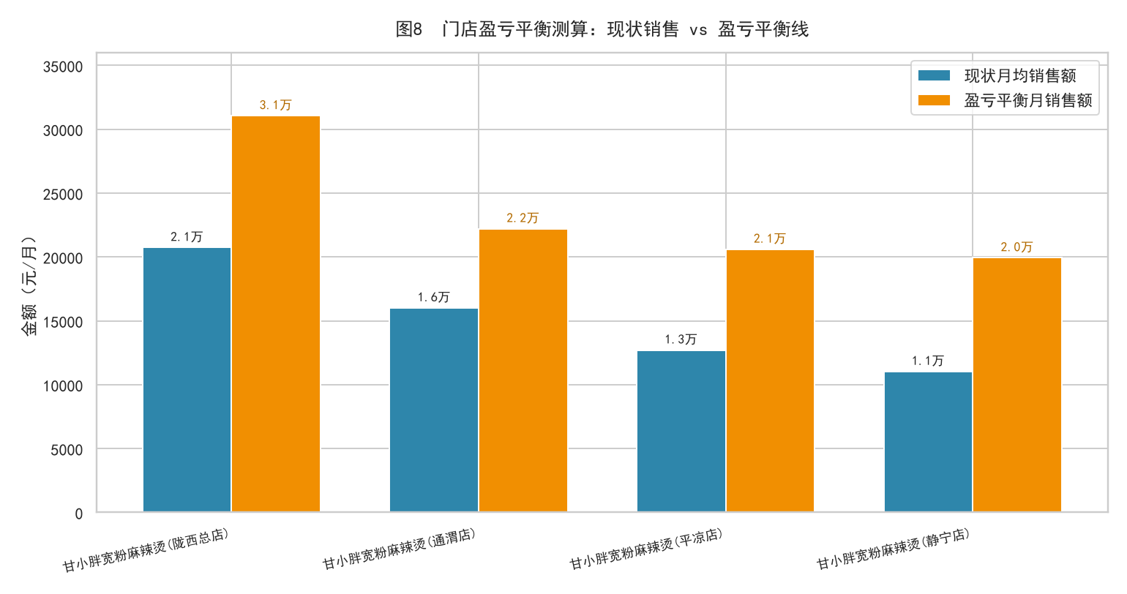

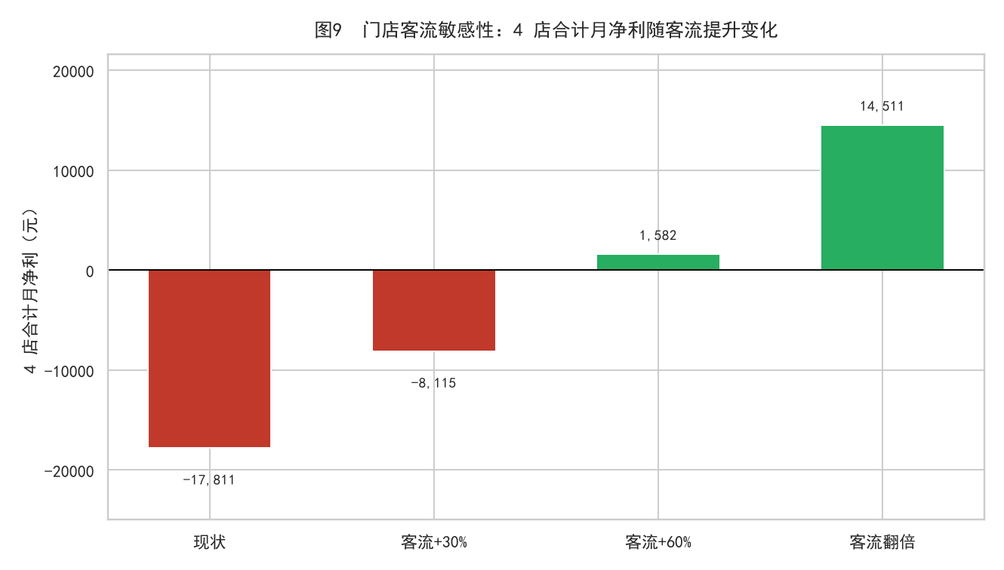

声明：本看板全部数据为 Faker 模拟数据，仅用于方法复现，不代表真实经营结果。

